Ark1
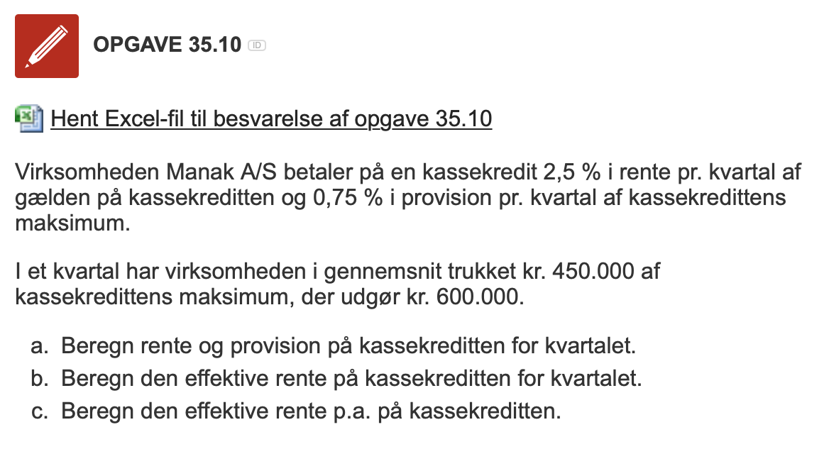
Opgave 35.10 |  | Opgave 35.10

Kassekredit |  | Kassekredit
Maksimum, kr. | 600,000 | Maksimum, kr. | 600,000
Gæld, kr. | 450,000 | Gæld, kr. | 450,000
Rente pr. kvartal, % | 2.50 | Rente pr. kvartal, % | 2.50
Provision pr. kvartal, % | 0.75 | Provision pr. kvartal, % | 0.75

Rente og provision pr. kvartal | kr. | Rente og provision pr. kvartal | kr.
Rente | 11,250 | Rente | 11,250
Provision | 4,500 | Provision | 4,500
I alt | 15,750 | I alt | 15,750

 | % |  | %
Effektiv rente pr. kvartal | 3.5000% | Effektiv rente pr. kvartal | 3.5000
Effektiv rente pr. år | 14.007% | Effektiv rente pr. år | 14.752

